Documentación Microempresa
GUÍA Nº4 G.C.T. GESTIÓN COMERCIAL Y TRIBUTARIA ADMINISTRACIÓN RRHH 3ºC OA 1 Leer y utilizar información contable básica acerca de la marcha de la empresa, incluida información sobre importaciones y/o exportaciones, de acuerdo a las normas internaciones de contabilidad (NIC) y de información financiera (NIIF) y a la legislación tributaria vigente. AE 1 Gestiona la documentación mercantil de las importaciones y/o exportaciones conforme a las disposiciones contables y tributarias vigentes. OBJETIVO DE LA GUÍA: "Llenar documentación Mercantil Microempresa"
DOCUMENTACIÓN MICROEMPRESAS (VENTAS ANUALES MENOS 2.400 U.F.)



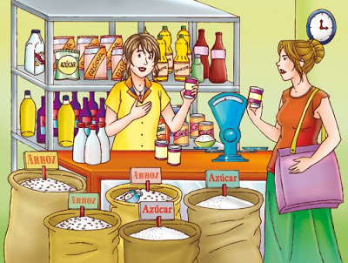




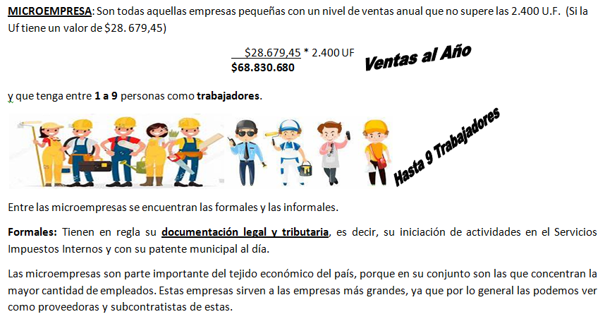

NOTA: La explicación y llenado de ésta guía la encontrarás en nuestro canal de Youtube Trabajo en Equipo MGV
3ºC GCT GUÍA 4 Documentación Mercantil Microempresa
https://www.youtube.com/watch?v=VhzG8_hif5s&list=PLE_H9NhBXADjZeNCDTWEvyVaECaqDYDqP&index=81

ESQUEMA
 | DOCUMENTACIÓN MERCANTIL MICROEMPRESA

 |  |  |  |  |  | EMPRESA QUE VENDE
 |  |  |  |  |  | Nombre de La empresa: |  | Tucapel
 |  |  |  | Vendedor: | María Toro | R.U.T.: |  | 80.000.000-0
Boletas Eléctrónicas | NEGOCIO QUE COMPRA |  |  |  |  | Dirección: |  | Gran Avenida #300
2021-03-01 | Nombre del Negociante: |  | Carlos Rojas |  |  | Representante Legal: |  | María Pérez
 | R.U.T.: |  | 12.000.000-0
Nota de Venta
 | Dirección Comercial: |  | San Francisco #600

 |  | Almancén

Guía de Despacho

Factura

Cheque
Boletas de Ventas y Servicios
 |  | Microempresa
 |  | (ventas anuales menos 2.400 UF)

 |  |  |  |  |  | Pequeña-Mediana-Grande empresa
 |  |  |  |  |  |  | (PYMES)
2021-03-01 | (no emiten facturas electrónicas) |  |  | 2021-03-01 | Microempresa |  | Menos de 2.400 UF
(Detallar el Iva) |  |  |  | 2021-01-01 | Pequeña empresa: |  | Más de 2.400 UF y menos de 25.000 UF
Comprar certificado e-cerchile |  |  |  |  | Mediana empresa: |  | Más de 25.000 UF y menos de 100.000 UF
$180 |  |  |  |  | Grandes empresa: |  | más de 100.000 UF

GD
EMITE
 |  |  |  | R.U.T.
R.U.T |  |  |  | Guía de Despacho
 |  |  |  | Nº

 | Santiago | de |  | del
Señor
R.U.T. |  | Comuna |  | Ciudad
Dirección
Cond de Venta
Cantidad | Detalle |  |  | P/U | Total
 |  |  |  |  |  | neto: más iva | Se multiplica 100*500
MÁS IVA

 |  |  |  |  |  |  | bruto: Iva incluído

IVA INCLUÍDO
 |  |  | Recibí Conforme

